Capa Memória
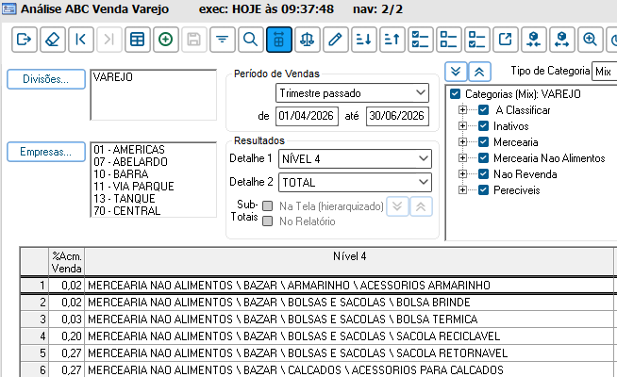
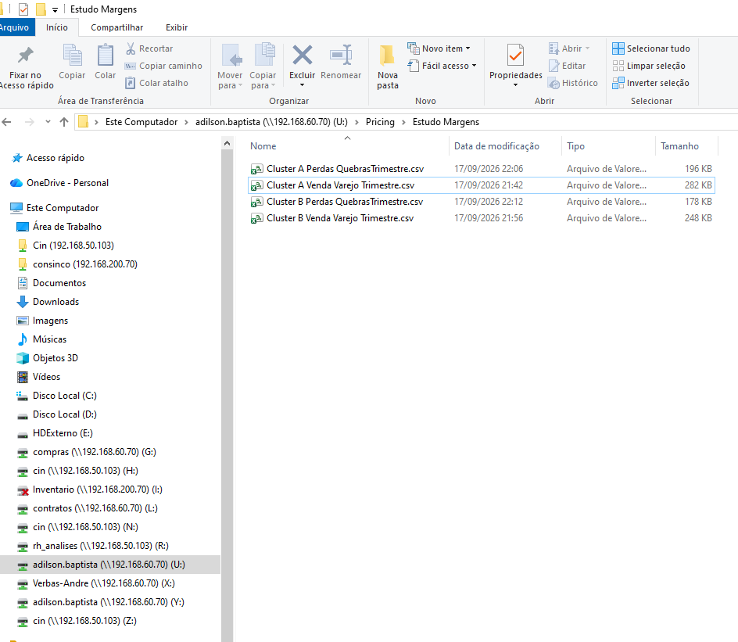
Definição Cluster

Cluster A - 01 10 11 13 07 > 30%
Cluster B - 05 08 09 12 14 15 16 17 < = 26 a 29%

Período Analisado - Trimestre
01/04/2026 a 30/06/2026

Part % Venda / Meg %
Relat´to rio ABC Venda Varejo

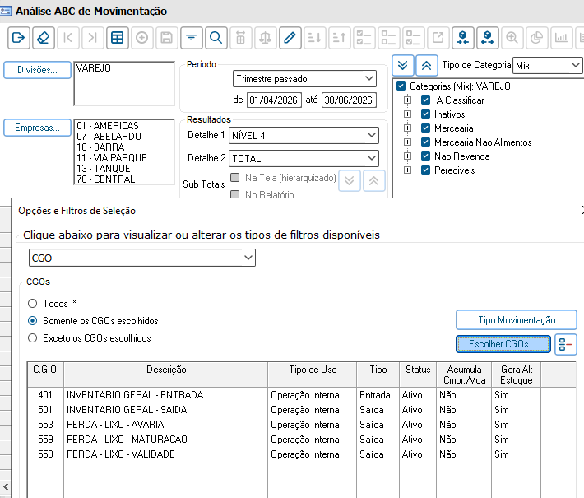
Relatório Analise Movimentação

Part % da Quebra Nível 4
CGO | 553 558 559 501 401

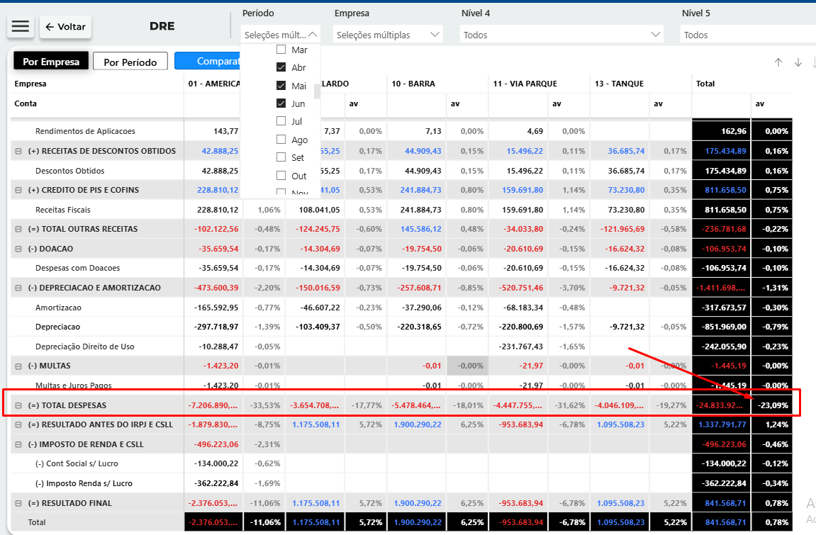
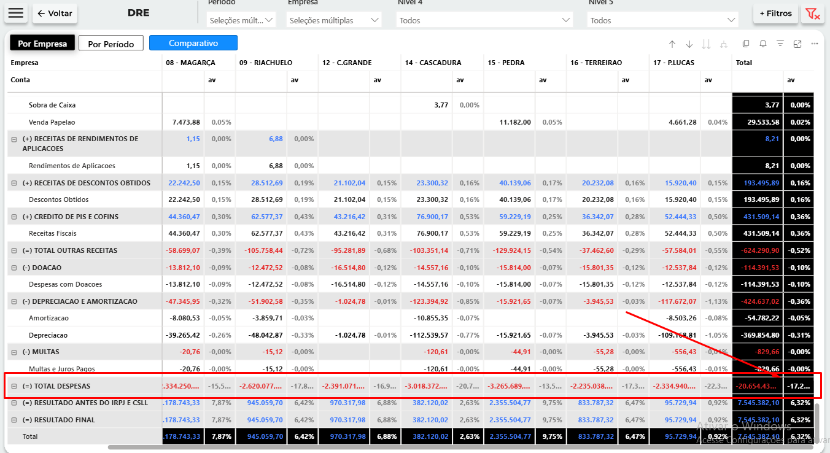
 | Despesa s
 | Cluster A | 23.09%

 | Cluster B | 17.20%

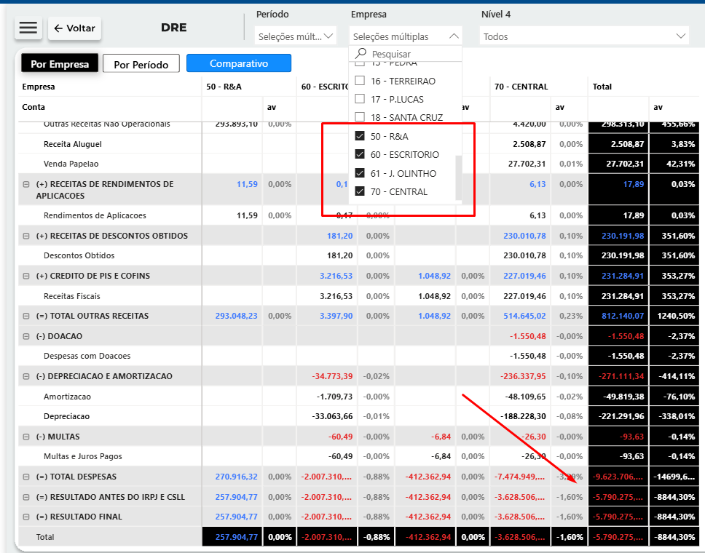

 |  |  | Despesas BackOffice
 |  |  | 50 60 61 70

 |  |  | Considerar % = Valor / TT Venda Trimestre Todas as Lojas .

 |  |  | Margem proposta deve contemplar .
 |  |  | Part % sobre a venda Departamento / Grupo e SubGrupo
 |  |  | Part% sobre despesa por loja
 |  |  | Part% Perdas e Quebra por departamento grupo e sub grupo
 |  |  | Despesas Backoffice - ratear na proporção da part% sobre a venda dentre as Lojas

